CollectiveAccess
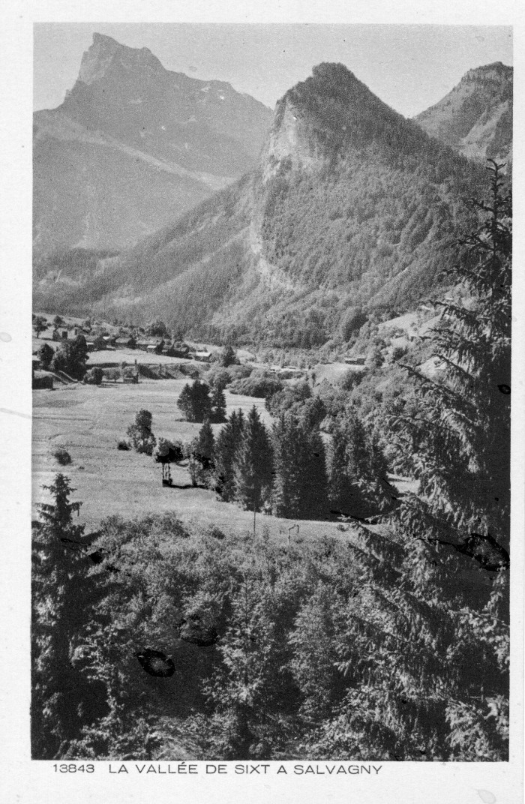
Image | Object | Description | Date
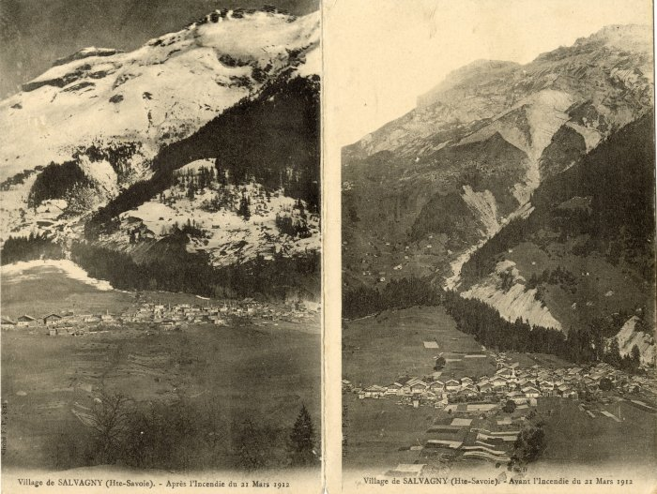 | Village de Salvagny avant et après l'incendie de 1912 (10-003) | 2 vues du village de Salvagny avant et après l'incendie du 21 mars 1912
 | Carte Postale - La vallée de Sixt à Salvagny (12-007) | Carte Postale [13843] La vallée de Sixt à Salvagny Au verso : Les beaux sites de France
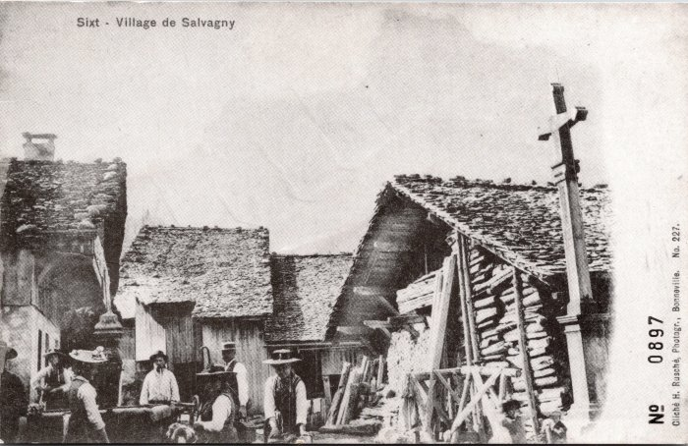 | Photo dans le village de Salvagny (2-037) | Photo dans le village de Salvagny
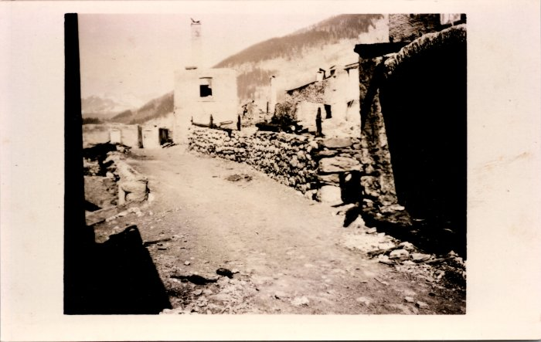 | Photos avant et après l’incendie de Salvagny du 21 mars 1912 (2-1479) | Photos avant et après l’incendie de Salvagny du 21 mars 1912
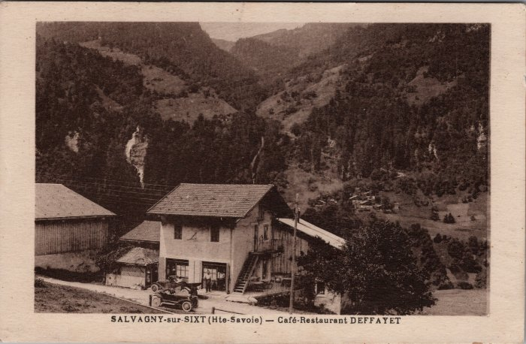 | Café Restaurant DEFFAYET à Salvagny (2-3691) | Café Restaurant DEFFAYET à Salvagny
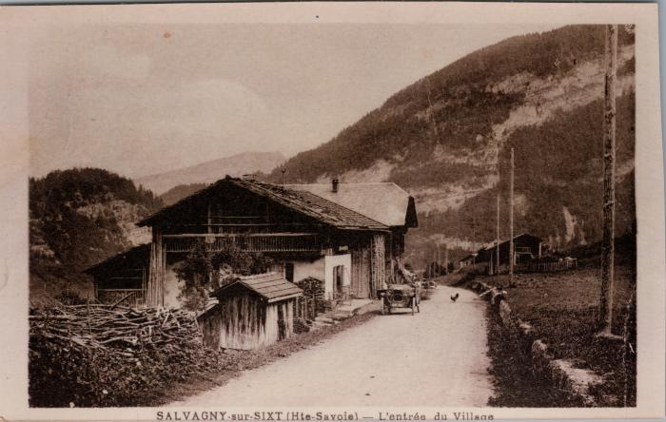 | L’entrée du village de Salvagny (2-3695) | L’entrée du village de Salvagny
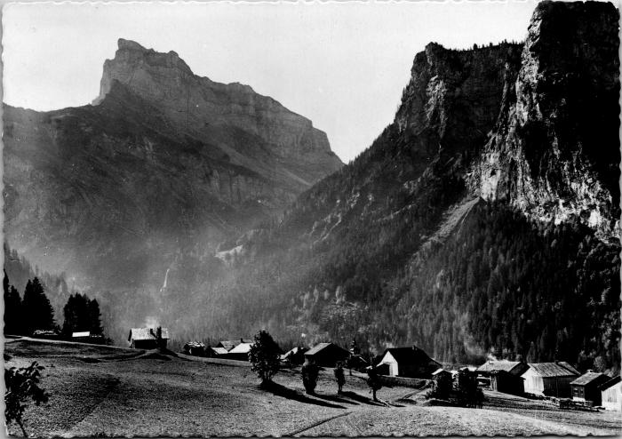 | Le hameau de Salvagny et la Pointe de Sales (2-4155) | Le hameau de Salvagny et la Pointe de Sales
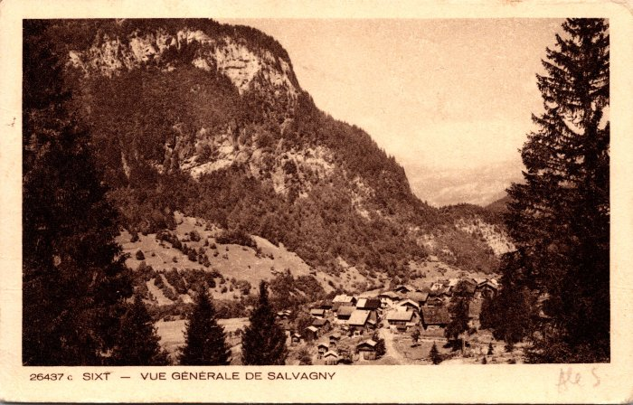 | Vue générale de Salvagny (2-921) | Vue générale de Salvagny
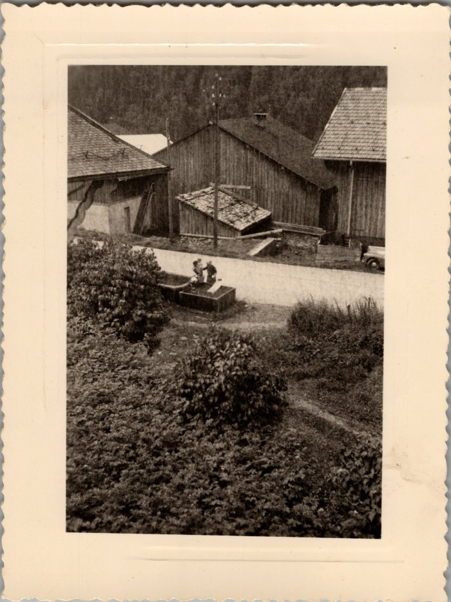
 | Photo dans le village de Salvagny (22-017) | Photo dans le village de Salvagny en aout 1958
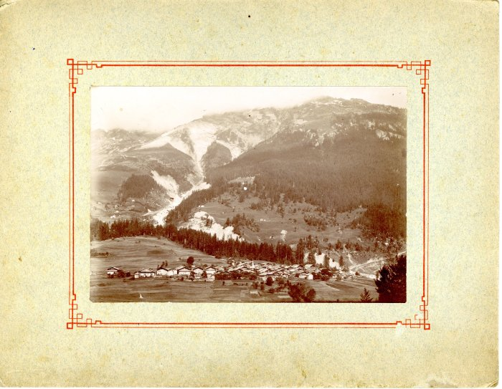 | Photo du village de Salvagny avant l'incendie (24-014) | Photo du village de Salvagny avant l'incendie dans les années 1900 Edition Denambride
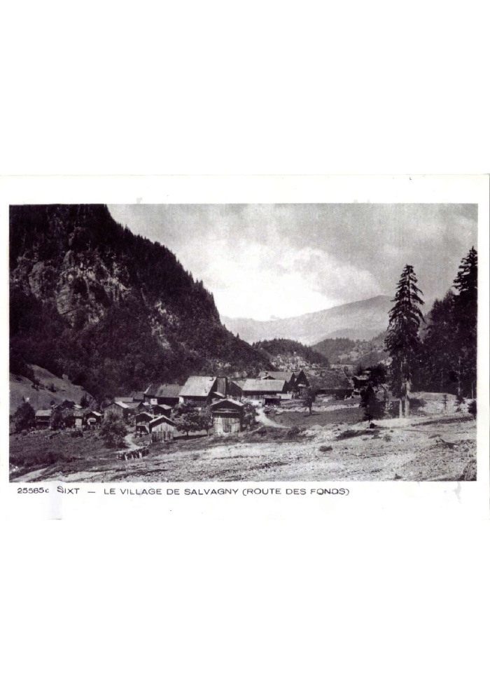
 | Photo du village de Salvagny depuis la route des Fonts (27-001) | Photo du village de Salvagny depuis la route des Fonts en 1910
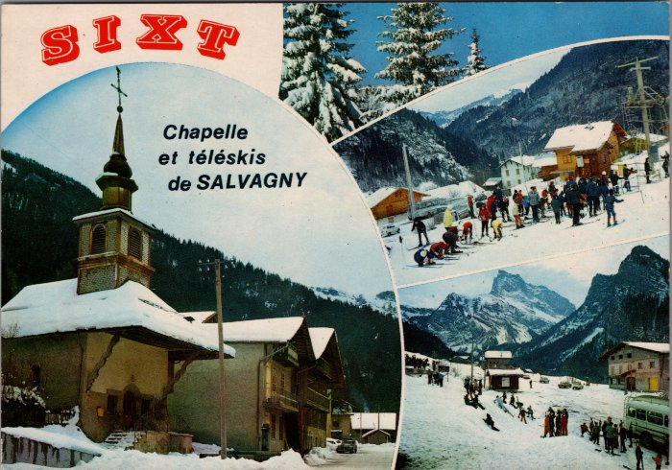 | Carte Postale multivue de Salvagny en hiver -1970 (27-049) | Carte Postale multivue de Salvagny en hiver -1970
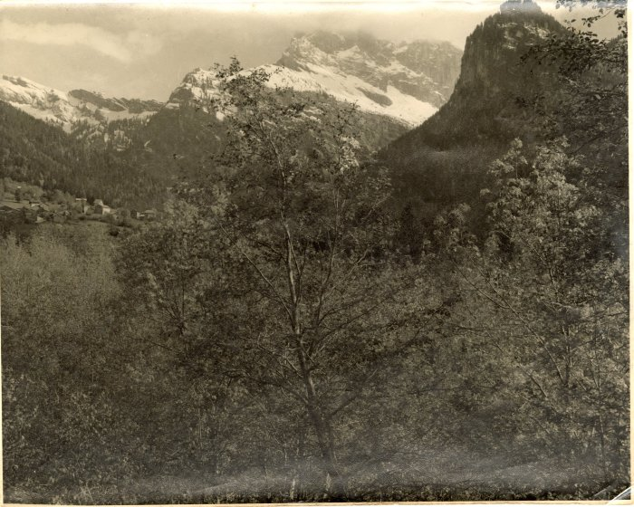 | Vue du Hameau de Salvagny (3-002) | Vue du hameau de Salvagny en arrière plan La pointe de sales
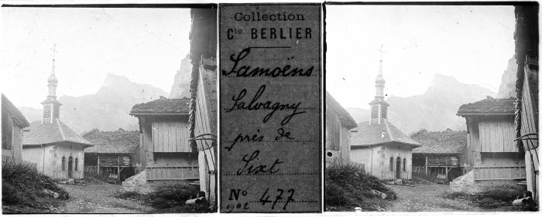 | Photo au Fay - 1902 (51-019) | Photo au Fay - 1902
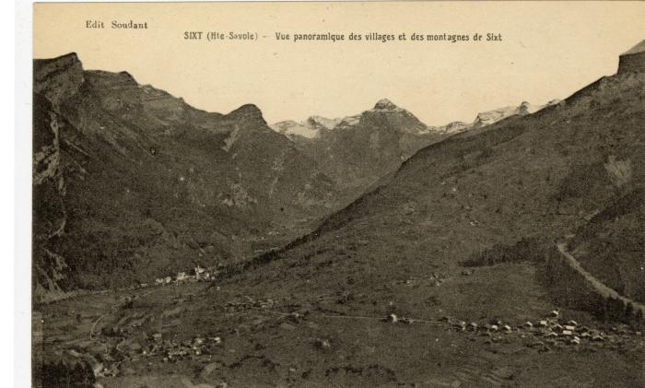 | Vue panoramique des villages et des montagnes de Sixt (56-100) | Vue panoramique des villages et des montagnes de Sixt Salvagny, Le Fay

